상품제안서
스카이 붐 20W 블루투스 방수스피커 | 상품코드: S25308

 |  |  |  |  |  |  | 02-713-8555 | www.synergygift.co.kr
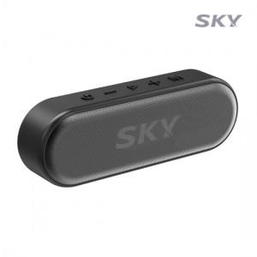

【상세/제작정보】

【인쇄/포장옵션】 | 풀칼라 / 포장지포장

【공급단가】 | 수량 | 20~ | 100~ | 300~ | 500~ | 1,000~
*VAT별도 | 단가 | 21,280원 | 20,950원 | 20,460원 | 19,640원 | 18,820원

【상품 URL】 | https://www.synergygift.co.kr:443/src/goods_detail.php?gdno=25308

